cronograma del proyecto
APLICACIÓN PRO-AGRO
ACTIVIDAD | TIEMPO | FEBRERO |  |  |  | MARZO |  |  |  | ABRIL |  |  |  |  | MAYO
 |  | 1 | 2 | 3 | 4 | 1 | 2 | 3 | 4 | 1 | 2 | 3 | 4 | 5 | 1 | 2 | 3 | 4 | 5
 |  | 31 - 6 | 7 - 13 | 14 - 20 | 21 - 27 | 28 - 5 | 6 - 12 | 13 - 19 | 20 - 26 | 27 - 2 | 3 - 9 | 10 - 16 | 17 - 23 | 24 - 30 | 1 - 7 | 8 - 14 | 15 - 21 | 22 - 28 | 29 - 31
1. COMUNICACIÓN
Entrevista con el delegado | E

Identificación de requisitos | E

Análisis de los requisitos | E

2. PLAN RAPIDO | E
Costrucción de prototipo rápido (diseño rápido de interfaces)

3. MODELADO DEL DISEÑO RÁPIDO
Modelos del sistema utilizando diagramación | E

Diseño de la interfaz de usuario | E

4. CONSTRUCCION DE PROTOTIPOS | E
Creación de la base de datos

Codificación de prototipo | E

Creación de la interfaz | E

Implementación del sistema | E

5. DESARROLLO, ENTREGA Y RETROALIMENTACIÓN | E
Recopilación, validación y alimentación del sistema
 | E
Instalación del sistema

Evaluación y prueba del sistema | E

6 CAPACITACIÓN DEL PERSONAL | E

7. DOCUMENTACIÓN
Manual técnico | E

Manual de usuario
 | E
8. ENTREGA AL CLIENTE
 | E
PRIMERA ENTREGA 10 demarzo
SEGUNDA ENTREGA 12 de abril
TERCERA ENTREGA 2 de mayo
CUARTA ENTREGA 16 de mayo
QUINTA ENTREGA 30 de mayo

PRESUPUESTO DE PROYECTO = | 8000000
PRESUPUESTO ESTIMADO= | 7168000
TIEMPO (MESES) | 4
A LOS 2 MESES DEBE ESTAR LISTO | 50%

VALOR GANADO = | % ejecutado * presupuesto del proyecto
VALOR GANADO EV = | 4000000

CV = EV - AC |  |  |  |  |  |  |  |  |  |  |  |  |  |  | SPI= | EV/PV
CV = 4000000 - 8000000 |  |  |  |  |  |  |  |  |  |  |  |  |  |  | SPI= | 4000000/7168000
CV = - 4000000 |  |  |  |  |  |  |  |  |  |  |  |  |  |  | SPI= | 0.55803571429

SV = EV - AC |  |  |  | CPI = | EV/AC
SV = 4000000 - 7168000 |  |  |  | CPI = | 4000000/8000000
SV = -3168000 |  |  |  | CPI = | 0.5
 |  | SOBRECOSTO CON RESPECTO A LAS ESTIMACIONES

http://es.slideshare.net/willianrrs/proyectos-de-software
http://ppctotal.com/descargas/Earned%20Value%20Management%20p1.pdf

cronograma
Funcionalidad | ENE 22 | ENE 25 | ENE 26 | ENE 27 | ENE 28 | ENE 29 | FEB 1 | FEB 2 | FEB 3 | FEB 4 | FEB 5 | FEB 8 | FEB 9 | FEB 10 | FEB 11 | FEB 12 | FEB 13 | FEB 14 | FEB 15 | FEB 16 | FEB 17 | FEB 18 | FEB 19
RM2. Creación y modificación de compañías | 1.00
 | 7.00 | 5.09
 |  | 0.64
 |  | 1.92 |  |  |  | 4.50 | 1.00
RM3. Listado de compañías | 6.05
 | 0.32 | 0.96 |  |  |  |  | 2.57
RM4. Modificar servicio | 1.00
 | 0.75
 | 3.00 | 5.00 | 5.00 | 3.11 |  |  | 4.50 | 1.50
 |  | 2.25 |  | 0.75
RM5. Eliminar servicio |  | 1.00
 |  |  | 0.75
 |  | 1 | 7.30 | 8.00 |  |  |  | 6.50 | 0.20
 |  | 2.25 |  |  | 0.75
RM6. Listado de campañas | 4.00
 | 2.14 |  | 6.42 |  |  |  | 2.14 |  | 7.80 | 8.00 | 3.50
 | 1.6 | 8.00 | 8.00 | 8.00 | 8.00 | 8.00 | 3.00
RM7. Modificar campaña |  |  |  |  | 2.00
 |  |  | 1.50 | 4.27 | 1.92 |  |  |  |  | 2.00 | 4.50 | 8.00 | 4.80
 |  |  |  |  | 3.30 | 8.00 | 8.00 | 8.00 | 8.00 | 5.00
RM8. Aprobar campaña |  |  | (Se suman aqui dis_prs pr_activate_campaign) | 2.57 | 1.00
 |  |  |  |  | 2.90 | 5.00 | 5.00 | 3.5 | 1,8 D | 5 D |  |  |  |  | Se suman pruebas calidad de pr_activate_campaign
 |  |  |  |  |  |  |  | 1 | Se suman pruebas unitarias de pr_activate_campaign
RM9. Rechazar campaña |  | 1.00 |  | 1.00 | 0.60
 |  | 3.00 | 7.80 | 0.53 |  |  |  |  | 4,8 D
RM10. Ajuste del listado de servicios |  | 3.02 |  |  | 0.48
 |  | 0.20 |  |  |  |  |  |  | 1,4 D
 |  | 0.48
RM11. Listado de campañas de un servicio |  |  |  | 2.00
 |  |  |  | 1.50 |  |  |  |  |  | 3,3 D | 8.00 | 0.50
 |  |  |  | 3.80 | 8.00 | 8.00 | 8.00 | 4.70
 |  |  |  |  | 4.49 |  |  | 1.50
RM12. Crear campaña |  |  |  |  |  |  | 2.00 |  |  |  |  |  | 3,6 D | 8.00 | 5.70
 |  |  |  |  | 2.2 | 3.50 | 0.80 | 1.20 |  |  |  |  | 1.92
 |  |  |  |  |  |  |  | 6.80 | 8.00 | 8.00 | 8.00 | 8.00 | 1.50
Procedimiento pr_activate_campaign |  |  |  | 1.10 | 1.10

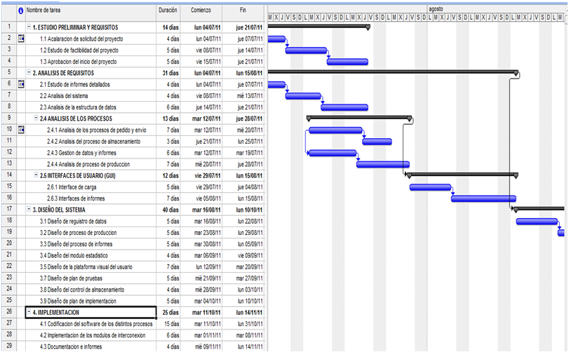

Diseño técnico
Desarollo
Diseño Pruebas
Pruebas unitarias proc
Ejecución Pruebas
Revision Pares Diseño tecnico
Manuales- Pruebas integracion

https://elringdepm.wordpress.com/2010/11/20/resumen-de-proyecto-en-ms-project/

https://es.scribd.com/doc/32678260/CRONOGRAMA-MODELO-PROTOTIPOS

http://es.slideshare.net/willianrrs/proyectos-de-software |  |  |  | este es

http://projectviewer.nsspot.net/ |  |  |  | ya hecho
https://docs.google.com/file/d/0B_SvA5CV6E8TZkdEV3Y4QnpRcm8/edit

estimacion del proyecto
Entidades | Entradas EI | Salidas EO | Consultas EQ | Archivos lógicos ILF | Interfaz EIF
Eventos | . Registrar usuario | . Visualizar mapa | . Lotes que van a ser cortados | 7
 | . Registrar toneladas de caña por lote | . Visualizar variedada de caña | . Rendimiento semanal de producción
 | . Fecha de siembra de lote |  | . Lotes a fertilizar
 | . Variedad de caña en un lote |  | . Lotes a abonar
 | . Registrar fecha de desyerba
 | . Registrar fecha de fertilización
 | . Registrar fertilizante
 | . Registrar Herbecidas
Total | 8 | 2 | 4 | 7 | 0
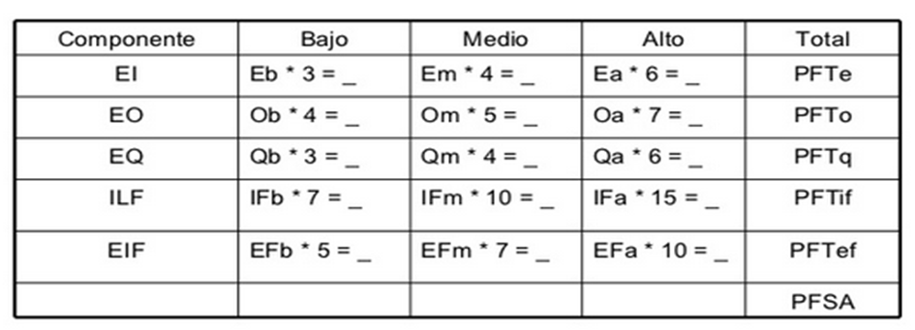

 | Alta | Media | Baja
Entrada | 3 | 2 | 3
Salida | 1 | 1
Consultas |  | 3 | 1
Archivos lógicos |  | 7
Interfaz

Componente | Bajo | Medio | Alto | Total
EI | 3 * 3 | 4 * 2 | 6 * 3 | 35
EO | 7 * 1 | 5 * 1 |  | 12
EQ |  | 4 * 3 | 3 * 1 | 15
ILF |  | 10 * 7 |  | 17
EIF |  |  |  | 0
 |  |  | PFSA | 79

PFA = | PFSA * [0.65 + (0.01 * FACTOR DE AJUSTE)]
PFA = | 79 * [0.65 + (0.01 * 32)]
PFA = | 76.63
PFA = | 77
El objetivo es estimar la cantidad de esfuerzo necesario para desarrollar la aplicación. Este esfuerzo se mide horas/hombre, meses/hombre o años/hombre.

H/H = PFA * horas PF promedio
H/H = 77 * 8
H/H = 600 horas hombre
Número de desarrolladores = 3
Horas = 616/3 | 184.0
Horas = 205,33 | horas (duración del proyecto en horas)
Dias de trabajo = 205,33/4
Dias de trabajo = | 51.33
51,33 / 20 | 2.57 | meses para desarrollar el sw de lunes a viernes 4 horas diarias
 |  | con 3 desarrolladores (estimación duración del proyecto)
 |  | 8 | 30
 |  | 2 | x
Costos del proyecto
Sueldo mensual de lo desarrolladores = |  | 800,000
otros costos |  | 1'000.000

costos = | (desarrolladores * meses * sueldos) + otros costos
costos = | (3 * 2,57 * 800,000) + 1'000.000
costos = | 7168000

